3종비교
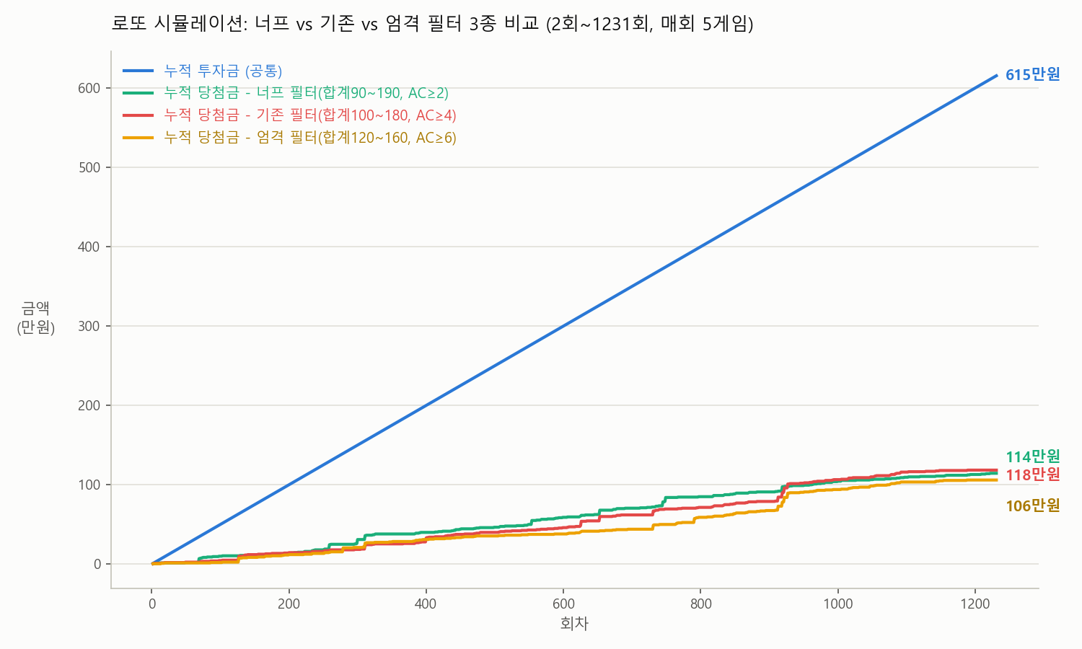
항목 | 너프 필터 | 기존 필터 | 엄격 필터
필터 조건 | 합계90~190, 홀짝/고저 1~5, 연속쌍≤2, 끝수≤3, AC≥2, 십단위≤4 | 합계100~180, 홀짝/고저 2~4, 연속쌍≤1, 끝수≤2, AC≥4, 등차제외, 십단위≤3 | 합계120~160, AC≥6 (그 외 기존과 동일)
실제 당첨조합 재현율 | 85.1% | 50.4% | 30.1%
총 투자금 | 6,150,000원 | 6,150,000원 | 6,150,000원
총 당첨금(추정) | 1,140,000원 | 1,180,000원 | 1,055,000원
순손익 | -5,010,000원 | -4,970,000원 | -5,095,000원
누적 수익률(ROI) | -81.5% | -80.8% | -82.8%
4등 적중 | 9건 | 10건 | 9건
5등 적중 | 138건 | 136건 | 121건
미당첨 | 6003건 | 6004건 | 6020건

주의 | 1~3등 당첨금은 매회 판매량에 따라 변동되는 배당금이라 평균 추정치(1등 20억/2등 6천만/3등 150만원)를 사용했습니다. 4등(5만원)/5등(5천원)은 고정 금액이라 정확합니다. 세 시뮬레이션 모두 1~3등 적중이 없어 결과에는 영향 없습니다.

